tulos
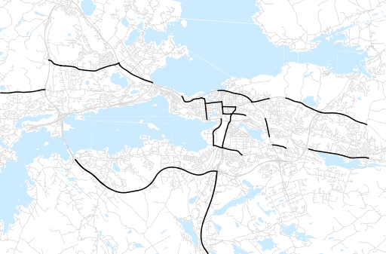
Otsikko | tammikuu 2018
Tilasto | liikennesuorite
Laskenta-aineisto | Kuukauden konstruoitu keskivuorokausiliikenne
Laskentajakso | 02.17 - 01.18
Viikonpäivät
Aikaväli
Vertailujakso

 | helmikuu-17 | maaliskuu-17 | huhtikuu-17 | toukokuu-17 | kesäkuu-17 | heinäkuu-17 | elokuu-17 | syyskuu-17 | lokakuu-17 | marraskuu-17 | joulukuu-17 | tammikuu-18
Liikennesuorite | 1,066,156 | 1,229,009 | 1,274,484 | 1,339,041 | 1,346,148 | 1,290,684 | 1,373,264 | 1,356,213 | 1,320,556 | 1,337,700 | 1,301,138 | 1,247,744

Kuukausiraportti

